INÍCIO

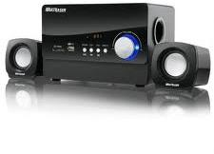

TESTE DE EXCEL:
BÁSICO AO AVANÇADO
Corrigir

 |  | HABILITE AS MACROS E INSIRA SEUS DADOS ABAIXO ANTES DE PROSSEGUIR:

NOME COMPLETO: | Caio lima
EMAIL:
DATA QUE ESTÁ REALIZANDO O TESTE: | 2021-03-13

CLIQUE PARA CONTINUAR

INSTRUÇÕES
VOLTAR
Neste teste de Excel, avaliaremos seus conhecimentos sobre alguns assuntos, ferramentas e fórmulas importantes que utilizamos na Multilaser.
Para fazer este teste, siga passo a passo as instruções.
Leia todas as informações com calma. Caso não saiba responder alguma questão, deixe em branco e continue a avaliação.
Olá Caio lima!

Boa prova - Equipe de RH - Multilaser
CLIQUE PARA CONTINUAR

